单证
序号 | 状态 | 紧急程度 | 模块 | 问题点描述 | 优化要求 | 需求提出人 | 接口工程师 | 预计完成时间 | 备注
1 | 已提报需求 | 非常紧急 | 单据模板 | 欧洲业务切换Candy平台，需新增Candy客制化单据模板 | 后附模板（发票号有特殊要求，按照制单人区分识别） | 赵颖/甄珠 | 王振 | 2020-09-17
2 | 已提报需求 | 非常紧急 | 功能需求 | 订单邮件发送自动核对功能（包括产品、国家、港口） | 邮件编辑模板处的港口/国家/产品，在订单实际发送时有自动辨识功能 （比如说，港口英国，美国都有各自的模板，当你做英国订单时，点击确认或者邮件发送，你选择的是美国的模板，系统会因此弹出对话框提示，但是不闸口，待业务判断后处理） | 胡利娜 |  | 本需求暂时未转到我这，需要详细沟通，确认已开发和上线功能后排期 | 拖期
3 | 已提报需求 | 非常紧急 | 功能需求 | 批量确认按钮多对多的处理逻辑存在bug | 批量确认多对多的处理逻辑优化(例如，批量确认的订单中同时对应不同收件模板，批量确认的时候发送清单时的对照关系逻辑，建议此处提示，不同收件组订单无法同时确认) | 胡利娜 |  | 本需求暂时未转到我这，需要详细沟通，确认已开发和上线功能后排期 | 拖期
4 | 已提报需求 | 紧急 | 功能需求 | 订单总查询中的报表导出中，如果制单早于HROIS系统出运维护，不能取到提单号 | 完善单证系统报表取数，HROIS系统出运节点维护的提单号信息，需同步至单证系统报表、OTC权限查看页面及报表。 | 赵淑芳 |  | 本需求暂时未转到我这，需要详细沟通，确认已开发和上线功能后排期 | 拖期
5 | 待提报需求 | 非常紧急 | 用户体验 | 完成前一票订单的制单后，从“已办订单”界面返回“待办订单”界面开始下一票订单的制单编辑前，“待办订单”界面显示的是前一票订单“制单成功”的提示框，需要关闭提示框，删除前一票的筛选条件，才能开始制单 | 1.待办操作成功后，系统提示“制单成功”，并自动关闭（无需用户点击“确认”按钮） 2.从“已办订单”界面返回“待办订单”界面开始新一票订单的制单编辑前，“待办订单”界面是初始待办状态 3.右上角的“确认”按钮优化为“一键存档” | 赵乐祥 |  | 2020-08-14
6 | 待提报需求 | 非常紧急 | 用户体验 | 单据模板导出excel 版本 1.sheet 为中文名称；2.附带多个sheet。 | Excel导出时各sheet页均以英文命名（业务提供中英文名称对照），删除多余sheet页 | 张瑞芳 |  | 2020-08-14
7 | 待提报需求 | 紧急 | 功能需求 | 1.印度贸易公司和工厂制单系统不能区分，占比？ 贸易公司70%+，工厂30%以内 2.MABE业务，不同国家，制单客户名称不同（目前系统固化一个名称MABE S.A. DE C.V. 编码：6000000441） | 1.同一客户代码下需要按订单类型（标准订单，散件订单，样机订单）区分模板；即客户模板版块新增订单类型区分。 2.同一客户代码下需要按国家对照不同的客户名称（详见后台对照），并展示在单据模板的客户名称处。 | 赵乐祥 |  | 2020-08-21
8 | 待提报需求 | 紧急 | 业务优化 | 分箱单据未实现箱号、订单号、PO号一一对应关系 | 1.分箱制单（俄罗斯发票/箱单、mabe发票/箱单），分箱单据按照集装箱货物显示对应的PO号和Zor no. (具体参考现场讨论)； 2.PDF导出带印章 | 高晓梅/赵乐祥 |  | 2020-08-30
9 | 系统bug | 紧急 | 功能需求 | 在已办订单和订单总查询中附件展示问题。 如果添加多个附件，且每个名称都很长，名称占据整个附件框，导致无法查看后面的附件。 | 需要完整显示所有附件 | 胡利娜 |  | 2020-08-21
10 | 已评估待排期 | 紧急 | 功能需求 | 邮件主题下方和邮件正文部分分别添加选项框，并且添加插入表格插入图片功能 | 邮件主题下方和邮件正文部分分别添加选项框，如□ETD □POD □INV NO. □CONTAINER NO. □PO完整显示 □BY (后面留有可编辑对话框)， 选上这些选项，发邮件的时候就可以自动带上，并可以根据你选择的顺序依次显示 并且分别在邮件主题和正文处可选框前后加上可编辑对话框 我的构思图如右图（或者有其他更美观的，可以商量后更改） 邮件签名和邮件正文中：允许字体编辑、图片/图标插入等功能，邮件签名或后台统一配置。 | 胡利娜 | 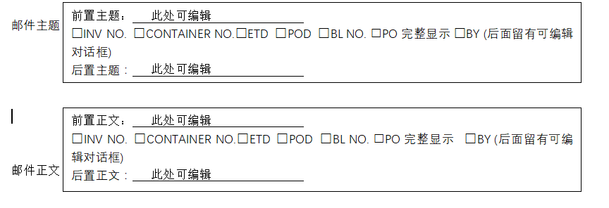
11 | 已评估待排期 | 紧急 | 功能需求 | 附件无法拖拽上传 | 优化并添加此功能 | 胡利娜
12 | 已评估待排期 | 一般 | 业务优化 | 俄罗斯单据模板需增加HS编码、重量、容积等客制化信息； 铁路单据需要SP单据，目前无系统模板 | 1.根据后台对照，按订单型号填充单据模板数据（业务提供对照表） 2.增加SP模板 | 高晓梅
13 | 已评估待排期 | 一般 | 业务优化 | 发票产品信息、出口发票金额显示不全（字段宽度不够），核对制单信息时需要拖动 | 通用发票型号字段、出口发票总金额字段格式大小根据内容自动收缩 or 调整格式宽度？ | 冷玉松
14 | 已评估待排期 | 一般 | 业务优化 | 单据导出时 单一 箱单 发票 产地证声明等 | 通过勾选，一次导出所有附件（合在一个文件里） | 冷玉松
15 | 待提报需求 | 紧急 | Hrois | 1.制议付发票页面速度太慢（停留10秒以上）； 2.优化单据邮寄报表 | 1.优化制议付发票页面操作效率（排查受哪个接口影响） 2.优化单据邮寄报表（部分报表字段调整） | 甄珠
16 | 待提报需求 | 紧急 | 单据模板 | 客户需求分箱制单，导出excel 时发票号同一，需要手动更改（MABE墨西哥） | 1.分箱制单，分箱出发票号（原始发票号+-1/-2/-N）并按照集装箱货物型号对应PO和Zor，（删除COMMERCIAL）只保留 INVOICE 2.客户最新需求7.23）：分箱制作箱单是，需要显示客户地址 | 赵乐祥/杨爱国

